Sheet1
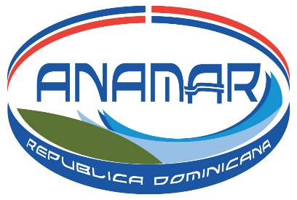

 | Autoridad Nacional de Asuntos Marítimos (ANAMAR)

 | Estadísticas Entrega Mapa Topobatimetrico Abril - Junio 2023

 |  |  | Medio de Solicitud
 |  | Meses / Mapas | Charla/Oficina | Email/Formulario | Mapa 2012
 |  | Abril | 6 | 3 | 23
 |  | Mayo | 0 | 7 | 16
 |  | Junio | 0 | 2 | 3
 |  | Total | 6 | 12 | 42

Mapas Entregados

Elaborado por: | División de Tecnologías de la Información y la Comunicación
Fuente: | Autoridad Nacional de Asuntos Marítimos
Fecha: | 31/03/2023

